ナレッジベースの位置付け
TimeTracker FX ナレッジベース設計

 | 1. | TimeTracker FX サポートコンテンツ構成とナレッジベースの位置付け
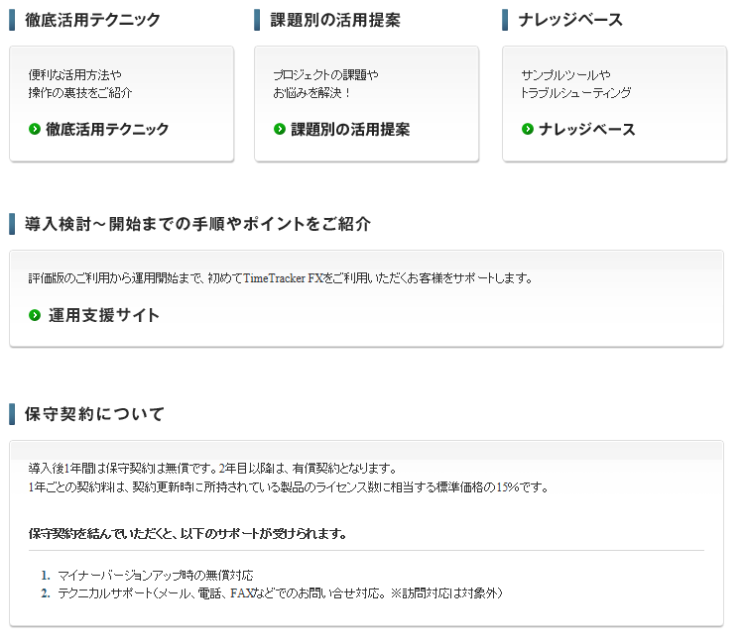

 | 2. | TimeTracker FX ナレッジベースの位置付け

 |  | TimeTracker FX ナレッジベースは、TimeTracker FXを使用する上で発生する下記のような
 |  | 問題や課題を解決するトラブルシューティングやTimeTracker FXの活用事例やノウハウを紹介する
 |  | コンテンツです。
 |  | ※TimeTracker FXの機能や取扱説明はヘルプやガイドを参照してください。

 | 3. | TimeTracker FX ナレッジベースの内容

 |  | No. | ナレッジベースの内容 |  |  | 概要
 |  | 問題や課題を解決する情報
 |  |  | トラブルシューティング |  |  | TimeTracker FXを使用する上で発生するエラーや障害に 対する対処方法を説明します。
 |  |  | 既知の問題、制限事項 |  |  | TimeTracker FXの既知の問題および制限事項を説明します。
 |  | TimeTracker FXの活用事例やノウハウ
 |  |  | サーバ管理者向け情報
 |  |  |  | インストール・アンインストール |  | サイレントインストールやサーバ設定ファイル展開 テクニック、サーバメンテナンス中のノウハウ 等。。。。
 |  |  |  | 動作環境
 |  |  |  | ネットワーク環境
 |  |  |  | データベース管理
 |  |  | TimeTracker FXの活用のコツ
 |  |  |  | TimeTracker FXを使った運用や管理事例 例）委託を含むプロジェクトの進捗管理事例 委託先の工数を管理する。。。。など

 |  |  | APIを使ったTimeTracker FXの活用事例
 |  |  |  | オートメーションAPI
 |  |  |  |  | サンプルツール | オートメーションAPIを使ったサンプルツールを紹介します。
 |  |  |  |  | サンプル帳票 | オートメーションAPIを使ったサンプル帳票を紹介します。
 |  |  |  | Web API
 |  |  |  |  | サンプルツール | Web APIを使ったサンプルツールを紹介します。
 |  | TimeTracker FXの機能に対するFAQ
 |  |  | FAQ
 |  |  |  |  |  | TimeTracker FXの機能に対するよくある質問を紹介する。

 |  | ◆現在ナレッジベース構造
 |  | No. | 項目
 |  | 1 | TimeTracker FX ナレッジベース
 |  | 2 | ナレッジベースを使う
 |  | 3 | トピック一覧
 |  | 4 | バージョン別の説明
 |  | 5 | TimeTracker FX Offline Editionについて
 |  | 6 | 評価ユーザ様向け情報
 |  | 7 | サーバ管理者向け情報
 |  | 8 | トラブルシューティング
 |  | 9 | 操作方法について
 |  | 10 | チュートリアル
 |  | 11 | オートメーション
 |  | 12 | Web API
 |  | 13 | 制約事項
 |  | 14 | 既知の問題について
 |  | 15 | 困ったときには
 |  | 16 | V1ユーザ様向け情報

